상품제안서
이노젠 I-mist 텀블러 미니가습기 420ml | 상품코드: F29066

 |  |  |  |  |  |  | 02-412-0044 | www.easy1.co.kr
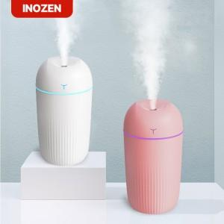

【상세/제작정보】 | <p>- 인쇄 규격 : 20x20mm - 카톤박스 입수량 : 50ea</p><p>* 개별인쇄 - 3000원 (vat별도) ​</p>

【인쇄/포장옵션】 | 실크, 레이저, 컬러필름인쇄 / 포장지포장

【공급단가】 | 수량 | 50~ | 100~ | 500~ | 1,000~ | 2,000~
*VAT별도 | 단가 | 4,370원 | 4,300원 | 4,200원 | 4,090원 | 4,020원

【상품 URL】 | https://dev.easy1.co.kr:443/src/goods_detail.php?gdno=29066

